__使用说明
String表添加须知（重要！）
String表不同于一般的策划配置表，最终String表会给非策划甚至非游戏同行用！通过翻译来快速制作多语言版本，有几个前提：
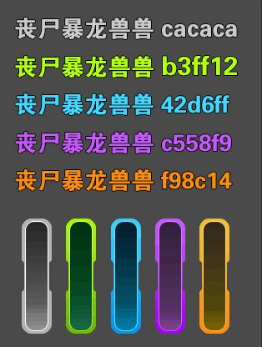
1. 如要添加String，先了解清楚整个表格 | cacaca
2. 分类明确，清晰 | b3ff12
3. 有说明 | 42d6ff
4. 原则上String表不承载功能，但实际制作中难免混杂了很多功能，有出现此种情况一定要备注清楚 | c558f9
5. 添加后可以设想一下其他人是否能够通过字面表现知道是什么意思 | f98c14

String表的使用说明：

1. 说明列尽量解释清楚

2. 有特殊用法的一定要添加备注，如{0}类、不翻译类

2. 有特殊用法的一定要添加备注，如{0}类、不翻译类

注：
以前项目中String表中的错误范例，可参考：

